Лист1 (8)
 | Информация о планируемых мероприятиях в период 06.11.2025-15.11.2025 на территории муниципального образования, МБОУ "Васильевская СШ" проводимых в рамках Всероссийских Эстафет «Мои финансы»: этап VI
№ | Название мероприятия | Дата и время проведения мероприятия | Адрес проведения или ссылка | Целевая аудитория | Ключевые темы | Описание мероприятия | Организатор мероприятия | Программа или дополнительные документы | Изображение для анонса и оформления
1 | Думай о будущем: страхование и накопления, https://моифинансы.рф/estafeta/ | 2025-11-06 | МБОУ "Васильевская СШ" | ученики начальной школы | страхование, накопления, финансовая грамотность | В ходе занятия дети смогут в игровой и творческой форме познакомиться с основами финансовой грамотности. Ребята будут раскрашивать тематические иллюстрации, отражающие понятия накопления, бережного отношения к вещам и семейной взаимопомощи. | Учитель начальных классов Павленко Т.А. | Забота о будущем и финансовых аспектах формирования личного благополучия. | 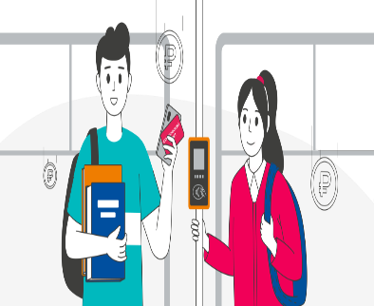
2 |  | 2025-11-07 | МБОУ "Васильевская СШ" | ученики 8-9 класса | страхование, накопления, финансовая грамотность | Презентация | Учитель географии Кириллова Л.И. | Презентация https://моифинансы.рф/estafeta/dumaj-o-budushem-strahovanie-i-nakopleniya/ | 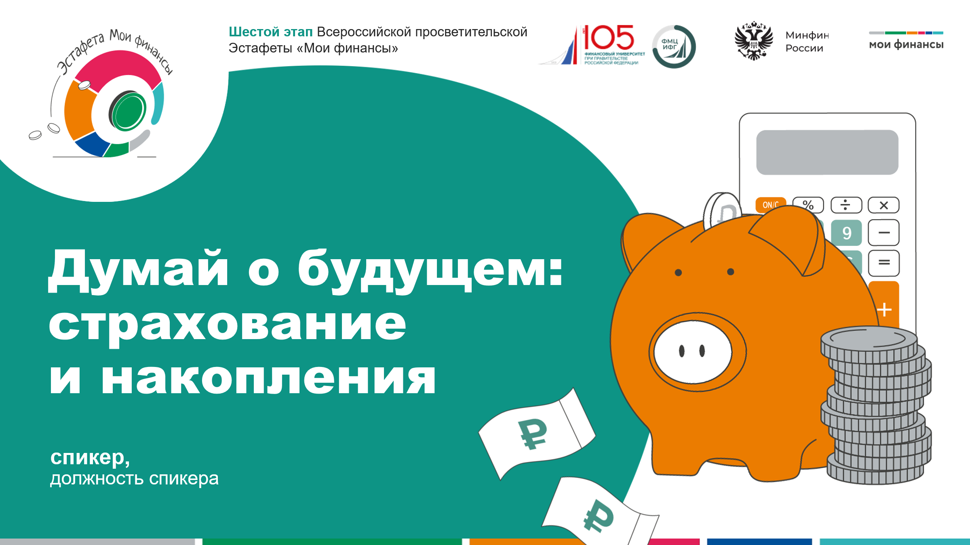
3 | Шуточная мини-игра мои финансы.рф «Страховка или ловушка» | 2025-11-10 | МБОУ "Васильевская СШ" | ученики 8-9 класса | страхование, накопления, финансовая грамотность | Число игроков не ограничено. Выберите ведущего, который будет читать текст в карточках игры. Ведущий также может быть одним из игроков. Игрокам надо подготовить чистый лист бумаги, где они смогут записывать правильные ответы. В игре 12 карточек. В каждой из них описана страховая ситуация. Задача игроков – определить, существует ли вид страхования, который описан в карточке. Каждый игрок записывает свой вариант ответа. После того как будут зачитаны тексты всех карточек, ведущий собирает листы с ответами у игроков и подсчитывает баллы. Один правильный ответ равен одному баллу. Побеждает игрок, набравший максимальное количество баллов. | Ляшко С.П учитель ФГ | https://app-prod.моифинансы.рф/storage/83689/Шуточная_мини_игра_«Страховка_или_ловушка».pdf?monththeme=sberegaj-i-priumnozhaj&component=ThemeOfMounth&fedaral=1&element_id=warningStripPopup | 
4 | Финансовый дайджест: «Самозапрет на кредиты» | 2025-11-12 | МБОУ "Васильевская СШ" https://моифинансы.рф/events/finansovyy-daydzhest-samozapret-na-kredity/ | сотрудники школы и родители | Финансовый дайджест: “Самозапрет на кредиты” | На мероприятии эксперты обсудят последствия бездумного кредитования и важность финансовой грамотности. Вопросы вебинара: Ссылка на страницу: https://xn--80apaohbc3aw9e.xn--p1ai/events/finansovyy-daydzhest-samozapret-na-kredity/ | 

